상품제안서
하드커버 리갈메모지(상단형)(고급형) | 상품코드: F26340

 |  |  |  |  |  |  | 02-412-0044 | www.easy1.co.kr
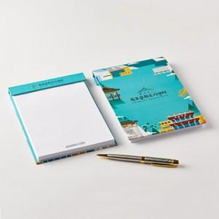

【상세/제작정보】 | 인쇄 별도 문의

【인쇄/포장옵션】 | / 포장불가능

【공급단가】 | 수량 | 500~ | 1,000~ | 3,000~ | 5,000~ | 10,000~
*VAT별도 | 단가 | 2,370원 | 2,330원 | 2,280원 | 2,220원 | 2,180원

【상품 URL】 | https://dev.easy1.co.kr:443/src/goods_detail.php?gdno=26340

